專案架構樹
節點名稱 |  |  |  |  | 動作 | 點選後 (單擊) | 開啟位置 | 預設角色顯示權限 | 備註 | 右鍵 (有開合動作者, 均含重新載入/全展開/全部收合 3個功能)
專案 _ 架構樹
專案名 |  |  |  |  |  |  |  |  |  | 新增流程
 | 作業流程 |  |  |  | 開合 |  |  |  |  | 新增模組/新增流程/新增表單/新增離線任務
 |  | 模組名稱 |  |  | 開合 |  |  |  | 將 新增類別, 改成新增模組; 將 新增事件, 改成新增流程 | 新增模組/新增流程/刪除/重新命名/流程表單/規格備註
 |  |  | 流程名稱 |  | 開合+開啟 | 流程圖 / 選單 | 右邊Frame |  |  | 刪除/重新命名/流程表單/規格備註
 |  |  |  | 表單名稱 | 開啟 | 表單版面 | 右邊Frame |  |  | 刪除/重新命名/規格備註
 |  |  |  | 報表名稱 | 開啟 | 報表版面 | 右邊Frame |  |  | 刪除/重新命名/規格備註
 |  | 流程名稱 |  |  | 開合+開啟 | 流程圖 / 選單 | 右邊Frame |  |  | 刪除/重新命名/流程表單/規格備註
 |  | 離線任務名稱 |  |  | 開合+開啟 | 離線任務設定 | 右邊Frame |  |  | 刪除/重新命名/規格備註
 |  | 表單名稱 |  |  | 開啟 | 表單版面 | 右邊Frame |  | 可新增不歸入流程/選單下的表單, 不影響發行, 若被引入流程後, 則在本地消失。相反若流程取消引用，則回歸作業流程節點下 | 刪除/重新命名/規格備註
 |  | 報表名稱 |  |  | 開啟 | 報表版面 | 右邊Frame |  | 可新增不歸入流程/選單下的表單, 不影響發行, 若被引入流程後, 則在本地消失。相反若流程取消引用，則回歸作業流程節點下 | 刪除/重新命名/規格備註
 | 資料表格 |  |  |  | 開合
 |  | DB01.外部資料庫連線 |  |  | 開啟 | 外部資料庫連線 | 彈出視窗
 |  | DB02.資料表 |  |  | 開啟 | 資料表設定 | 彈出視窗 |  |  | 新增資料表/匯入結構
 |  | DB03.檢視表 |  |  | 開啟 | 檢視表設定 | 彈出視窗 |  |  | 新增檢視表
 |  | DB04.資料交易 |  |  | 開啟 | 資料交易 | 彈出視窗 |  |  | 新增資料交易
 |  | DB05.預存程序 |  |  | 開啟 | 預存程序 | 彈出視窗
 |  | DB06.系統API |  |  | 開啟 | 系統API | 彈出視窗
 |  | DB07.系統表格 |  |  | 開啟 | 系統表格 | 彈出視窗
 |  | DB08.離線資料交易 |  |  | 開啟 | 離線資料交易 | 彈出視窗
 | 專案資源 |  |  |  | 開合
 |  | PR01.資料模版 |  |  | 開啟 | 模版 | 彈出視窗
 |  | PR02.多語設定 |  |  | 開啟 | 多語詞庫 | 彈出視窗
 |  | PR03.圖示設定 |  |  | 開啟 | 圖示設定 | 彈出視窗
 |  | PR04.交換格式 |  |  | 開啟 | 交換格式 | 彈出視窗
 |  | PR05.排程設定 |  |  | 開啟 | 排程設定 | 彈出視窗
 |  | PR06.報表條文 |  |  | 開啟 | 條文 | 彈出視窗
 |  | PR07.啟動表單 |  |  | 開啟 | 登入自動啟動表單 | 彈出視窗
 |  | PR08.外部程式 |  |  | 開啟 | 外部程式 | 彈出視窗
 |  | PR09.開放按鍵 |  |  | 開啟 | 開啟按鍵 | 彈出視窗
 |  | PR10.檔案櫃 |  |  | 開啟 | 檔案櫃 | 彈出視窗
 |  | PR11.全域變數 |  |  | 開啟 | 全域變數 | 彈出視窗
 |  | PR12.單元樣式 |  |  | 開啟 | 單元樣式 | 彈出視窗
 |  | PR13.自訂函數 |  |  | 開啟 | 自定函數 | 彈出視窗
 |  | PR99.使用者設定 |  |  | 開啟 | 使用者設定 | 彈出視窗
 | 輔助工具 |  |  |  | 開合 |  |  | SD、PM、Site Admin
 |  | AT01.料號對照 |  |  | 開啟 | 料號對照 | 彈出視窗 | SD、PM、Site Admin
 |  | AT02.BOM表 |  |  | 開啟 | Bom表 | 彈出視窗 | SD、PM、Site Admin
 |  | AT03.版本結構 |  |  | 開啟 | 結構追蹤 | 彈出視窗 | SD、PM、Site Admin
 |  | AT04.版本發行 |  |  | 開啟 | 版本發行 | 彈出視窗 | SD、PM、Site Admin
 |  | AT11.表格欄位清單 |  |  | 開啟 | 表格欄位清單 | 彈出視窗 | SD、PM、Site Admin
 |  | AT12.元件欄位清單 |  |  | 開啟 | 元件欄位清單 | 彈出視窗 | SD、PM、Site Admin
 |  | AT15.待辦事項清單 |  |  | 開啟 | 待辦事項清單 | 彈出視窗 | SD、PM、Site Admin
 |  | AT21.規格複製 |  |  | 開啟 | 規格複製 | 彈出視窗 | SD、PM、Site Admin
 |  | AT22.跨專案複製 |  |  | 開啟 | 跨專案複製 | 彈出視窗 | SD、PM、Site Admin
 |  | AT23.規格標註清單 |  |  | 開啟 | 規格標註清單 | 彈出視窗 | SD、PM、Site Admin
 |  | AT31.規格書產出 |  |  | 開啟 | 規格書產出 | 彈出視窗 | SD、PM、Site Admin
 |  | AT33.除錯追蹤 |  |  | 開啟 | 除錯追蹤 | 彈出視窗 | SD、PM、Site Admin
 | 專案管理 |  |  |  | 開合 |  |  | PM、Site Admin
 |  | PM01.專案資訊 |  |  | 開啟 | 專案資訊 | 彈出視窗 | PM、Site Admin
 |  | PM02.專案多語 |  |  | 開啟 | 專案多語 | 彈出視窗 | PM、Site Admin
 |  | PM03.專案主題樣式 |  |  | 開啟 | 專案主題樣式 | 彈出視窗 | PM、Site Admin
 |  | PM04.元件樣式預設 |  |  | 開啟 | 元件樣式預設 | 彈出視窗 | PM、Site Admin
 |  | PM05.工廠開案資訊 |  |  | 開啟 | 工廠開案資訊 | 彈出視窗 | PM、Site Admin
 |  | PM06.專案統計 |  |  | 開啟 | 專案統計 | 彈出視窗 | PM、Site Admin
 |  | PM07.規格匯出作業 |  |  | 開啟 | 規格匯出作業 | 彈出視窗 | PM、Site Admin
 |  | PM08.規格匯入作業 |  |  | 開啟 | 規格匯入作業 | 彈出視窗 | PM、Site Admin
 |  | PM09.匯出/入查詢 |  |  | 開啟 | 專案匯出/入狀態查詢 | 彈出視窗 | PM、Site Admin
 |  | PM11.範本上架 |  |  | 開啟 | 範本上架 | 彈出視窗 | Enterprise Admin | 須為該專案的企業管理員，才允顯示節點
 |  | PM12.範本下架 |  |  | 開啟 | 範本下架 | 彈出視窗 | Enterprise Admin | 須為該專案的企業管理員，才允顯示節點
 | 團隊管理 |  |  |  | 開合 |  |  | PM、Site Admin
 |  | TM01.專案使用者 |  |  | 開啟 | 專案使用者 | 彈出視窗 | PM、Site Admin
 |  | TM02.邀請使用者 |  |  | 開啟 | 邀請使用者 | 彈出視窗 | PM、Site Admin
 |  | TM03.角色管理 |  |  | 開啟 | 角色管理 | 彈出視窗 | PM、Site Admin
 |  | TM04.角色使用者 |  |  | 開啟 | 角色使用者 | 彈出視窗 | PM、Site Admin
 |  | TM05.功能權限管理 |  |  | 開啟 | 功能權限管理 | 彈出視窗 | PM、Site Admin
 |  | TM11.使用者記錄查詢 |  |  | 開啟 | 使用者記錄查詢 | 彈出視窗 | PM、Site Admin
 | 企業管理 |  |  |  |  |  |  | Enterprise Admin
 |  | EM01.企業資訊 |  |  | 開啟 | 企業資訊 | 彈出視窗 | Enterprise Admin
系統設定 _ 架構樹
平台管理 |  |  |  |  | 開合 |  |  | Site Admin
 | PA01.功能清單 |  |  |  | 開啟 | 功能清單 | 彈出視窗 | Site Admin
 | PA02.系統多語 |  |  |  | 開啟 | 系統多語 | 彈出視窗 | Site Admin
 | PA03.系統設定 |  |  |  | 開啟 | 系統設定 | 彈出視窗 | Site Admin
 | PA04.專案清單 |  |  |  | 開啟 | 專案清單 | 彈出視窗 | Site Admin
 | PA05.使用者清單 |  |  |  | 開啟 | 使用者清單 | 彈出視窗 | Site Admin
 | PA06.資料庫限定 |  |  |  | 開啟 | 資料庫限定 | 彈出視窗 | Site Admin
 | PA07.規格匯入作業 |  |  |  | 開啟 | 規格匯入作業 | 彈出視窗 | Site Admin
 | PA08.匯出/入查詢 |  |  |  | 開啟 | 專案匯出/入狀態查詢 | 彈出視窗 | Site Admin
 | PA09.企業清單 |  |  |  | 開啟 | 企業清單 | 彈出視窗 | Site Admin
系統資源 |  |  |  |  | 開合 |  |  | Site Admin
 | SR01.系統表格 |  |  |  | 開啟 | 系統表格 | 彈出視窗 | Site Admin
 | SR02.系統函數 |  |  |  | 開啟 | 系統函數 | 彈出視窗 | Site Admin
 | SR03.邏輯函數 |  |  |  | 開啟 | 邏輯函數 | 彈出視窗 | Site Admin
 | SR04.資料模版 |  |  |  | 開啟 | 模版 | 彈出視窗 | Site Admin
 | SR05.多語設定 |  |  |  | 開啟 | 多語詞庫 | 彈出視窗 | Site Admin
 | SR06.圖示設定 |  |  |  | 開啟 | 圖示設定 | 彈出視窗 | Site Admin
 | SR11.主題樣式 |  |  |  | 開啟 | 主題樣式 | 彈出視窗 | Site Admin
 | SR12.單元樣式 |  |  |  | 開啟 | 主題樣式 | 彈出視窗 | Site Admin
 | SR13.表單精靈生成版面規則 |  |  |  | 開啟 | 表單精靈生成版面規則 | 彈出視窗 | Site Admin

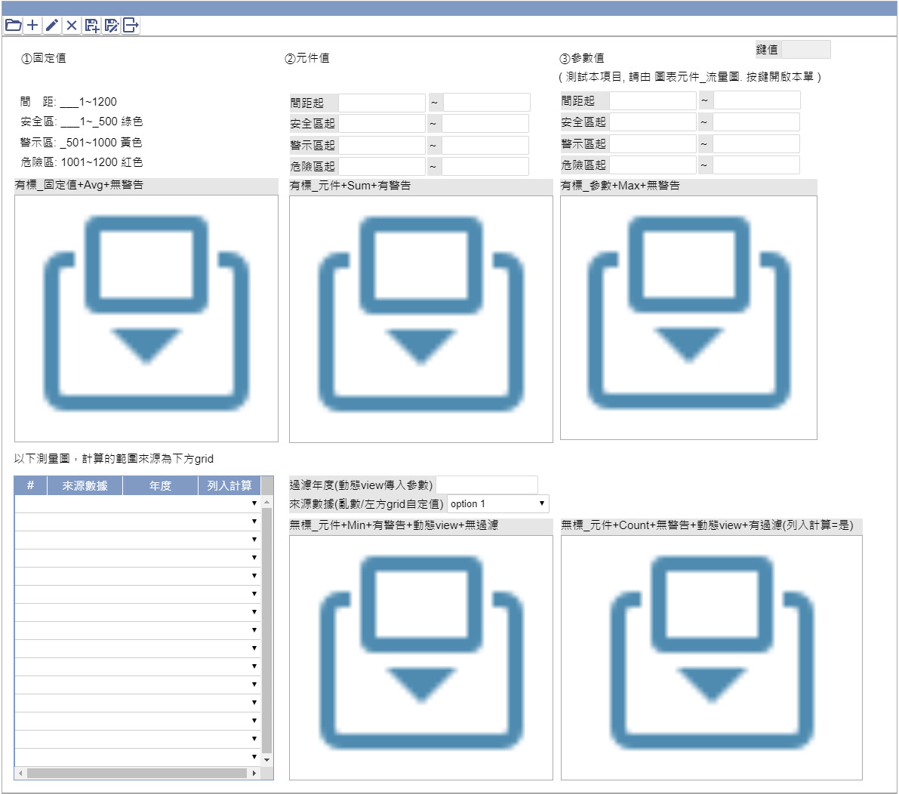
元件加註-嵌入物件_測量圖

